Leeswijzer
Leeswijzer
Het onderzoek 'SRG-Uitstroom' levert een drietal tabellen. Voor de eerste tabel (U.1) bestaat de populatie uit het aantal gestarte banen in het eerste halfjaar van 2019 van personen die een bijstandsuitkering of niet-uitkeringsgerechtigde (NUG) positie hadden. Vervolgens is gekeken of de banen zijn gestart vanuit een re-integratievoorziening en wordt er gekeken naar type en duur van de voorziening. De tweede tabel (U.5) geeft startende banen van personen vanuit algemene bijstand weer. Het betreft in deze tabel dus een deelpopulatie van tabel U.1. Bovendien wordt in tabel U.5 uitgesplitst naar duur van de bijstandsuitkering in plaats van naar de duur van de voorziening. In tabel U.6 wordt gekeken naar het aantal personen met een startende baan in het eerste halfjaar van 2019, vanuit algemene bijstand of NUG-positie. Er wordt in deze tabel uitgesplitst naar geslacht, leeftijd en migratieachtergrond.

Tabel U.1 Startende banen vanuit algemene bijstand/NUG naar type voorziening en duur voorziening, eerste halfjaar 2019
Zoals te zien is in tabel U.1 zijn er 81 duizend banen gestart in de eerste helft van 2019 door personen die een maand eerder een algemene bijstandsuitkering ontvingen of NUG-positie hadden. Hierbij zijn 49 duizend van deze banen gestart vanuit de algemene bijstand en 32 duizend vanuit een NUG-positie. Bij bijna 23 duizend van de 81 duizend gestarte banen had de persoon een re-integratievoorziening in de maand waarin de baan startte of in de voorafgaande maand. Bij ruim 58 duizend banen die gestart zijn vanuit algemene bijstand of NUG was er geen sprake van een (voorafgaande) re-integratievoorziening.
Startende banen met re-integratievoorziening
In de eerste helft van 2019 zijn bijna 23 duizend banen gestart vanuit bijstand of NUG met een (voorafgaande) re-integratievoorziening. Zoals in de figuur hierna te zien is, liep de voorziening bij 16 duizend van deze banen korter dan 1 jaar. De meeste banen met voorafgaande re-integratievoorziening worden vanuit algemene bijstand gestart.
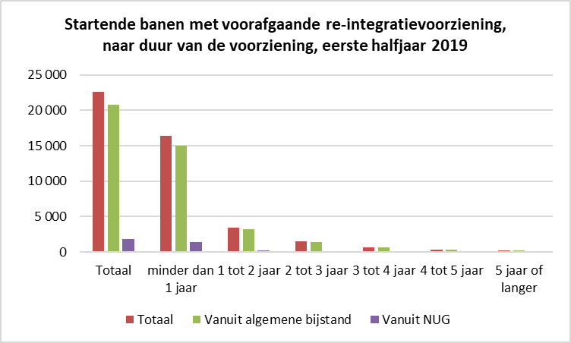
Van de startende banen waarbij in de maand van de baanstart of in de maand ervoor een re-integratievoorziening liep, wordt vervolgens gekeken naar de situatie in de maand volgend op de startende baan. Bij bijna 21 duizend van de bijna 23 duizend gestarte banen was de persoon die de baan startte, een maand later nog steeds werkzaam. In de figuur hierna is te zien dat ruim twee derde van de banen liep in combinatie met een re-integratievoorziening (categorieën 'werkend met voorziening, zonder uitkering' en 'werkend met voorziening, met uitkering') en meer dan de helft samenging met een bijstandsuitkering (categorieën 'werkend zonder voorziening, met uitkering' en 'werkend met voorziening, met uitkering').
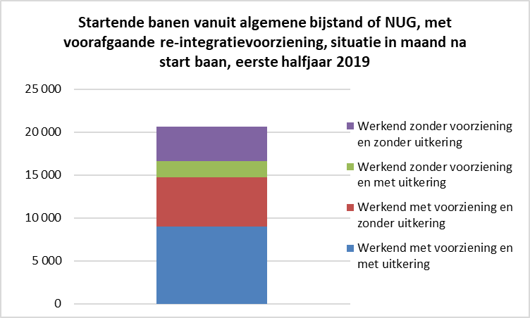
Startende banen zonder re-integratievoorziening
In de eerste helft van 2019 zijn ruim 58 duizend banen gestart zonder voorafgaande re-integratievoorziening. Bij ruim 52 duizend van deze 58 duizend gestarte banen was één maand na de start van de baan nog steeds sprake van een baan. In de figuur hieronder is de situatie weergegeven in de maand volgend op de startende baan. In de meeste gevallen was er bij het starten van een baan zonder (voorafgaande) re-integratievoorziening, nog steeds geen sprake van een voorziening. Bij 37 duizend van de ruim 52 duizend gestarte banen vanuit algemene bijstand of NUG was er een maand na de start van de baan geen sprake (meer) van een bijstandsuitkering (blauwe en oranje categorie).
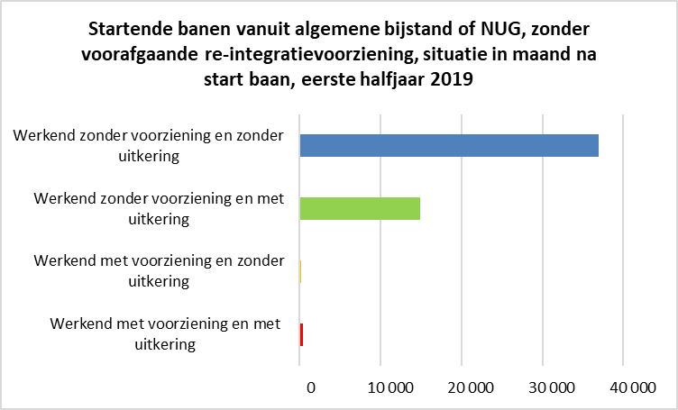
Tabel U.5 Startende banen vanuit algemene bijstand naar type voorziening en duur algemene bijstandsuitkering, eerste halfjaar 2019
In tabel U.5 wordt specifiek gekeken naar startende banen vanuit algemene bijstand, waarbij een uitsplitsing gemaakt wordt naar de duur van de algemene bijstandsuitkering. Dat betekent dat de startende banen vanuit NUG in deze tabel niet worden meegenomen. Deze kunnen namelijk niet worden uitgesplitst naar duur van de bijstandsuitkering. Bij ruim 18 duizend van de 49 duizend banen die in de eerste helft van 2019 vanuit de algemene bijstand zijn gestart, ging het om een bijstandsuitkering die op dat moment korter dan 1 jaar liep. Bij ruim 8 duizend van de 49 duizend banen die startten vanuit een algemene bijstandsuitkering, ging het om een uitkering die 5 jaar of langer liep. Van de bijna 21 duizend banen waarbij voorafgaand sprake was van een re-integratievoorziening, werden 6,5 duizend banen gestart door personen met een bijstandsuitkering die korter dan 1 jaar liep. Van de 28 duizend banen waarbij er geen (voorafgaande) re-integratievoorziening was, werden bijna 12 duizend banen gestart door personen met een bijstandsuitkering die korter dan 1 jaar liep.

Tabel U.6 Personen met een startende baan vanuit algemene bijstand/NUG naar geslacht, leeftijd en migratieachtergrond, eerste halfjaar 2019
In tegenstelling tot de andere twee tabellen is de derde tabel op persoonsniveau. Voor tabel U.6 bestaat de populatie uit personen die een baan zijn gestart in de eerste helft van 2019, vanuit een bijstandsuitkering of NUG-positie. Als een persoon in de totale verslagperiode meerdere keren een baan start, is de eerste gestarte baan leidend. Een persoon komt daardoor maar één keer in deze tabel voor. In het eerste halfjaar van 2019 zijn bijna 74 duizend personen een baan gestart vanuit de algemene bijstand of een NUG-positie. Zoals te zien is in tabel U.1 zijn zij samen 81 duizend banen gestart.
Er worden in de tabel uitsplitsingen gemaakt naar geslacht, leeftijd en migratieachtergrond. De groep van bijna 74 duizend personen met een startende baan vanuit algemene bijstand of NUG bestond uit 40 duizend mannen en bijna 34 duizend vrouwen. De personen die de baan zijn gestart waren relatief jong. Achttien duizend personen waren jonger dan 27 jaar en bijna 19 duizend personen waren 27 tot en met 34 jaar. Het aantal personen met een leeftijd tussen de 55 jaar en de AOW-leeftijd dat een baan startte was lager, namelijk bijna 7 duizend. Van de bijna 74 duizend personen die in het eerste halfjaar van 2019 een baan zijn gestart vanuit algemene bijstand of NUG, hadden bijna 34 duizend personen een Nederlandse achtergrond, bijna 9 duizend personen hadden een westerse migratieachtergrond en bijna 32 duizend personen hadden een niet-westerse migratieachtergrond.
Wanneer gekeken wordt naar personen met een startende baan met tevens een re-integratievoorziening in de (voorgaande) maand, wordt er uitgesplitst naar algemene bijstand en NUG. De meeste personen (18 duizend van de 20 duizend) die een baan startten vanuit een re-integratievoorziening, deden dat vanuit een bijstandsuitkering, het andere deel deed dit vanuit NUG. Zoals in de figuur hierna te zien is, waren de baanstarters vanuit NUG die voorafgaand een re-integratievoorziening hadden naar verhouding jonger dan de baanstarters vanuit algemene bijstand. Tweederde van de NUG'ers was jonger dan 35 jaar, terwijl dit bij de algemene bijstand minder dan de helft was.
